出租案例
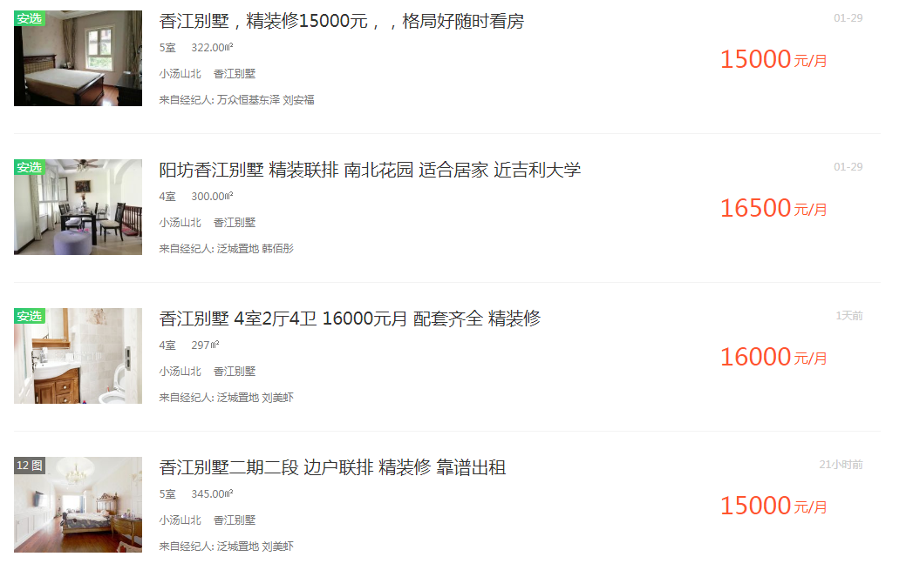

15000 | 322 | 46.583850932
16500 | 300 | 55
16000 | 297 | 53.872053872
15000 | 345 | 43.47826087

49.733541418 |  | 21101.941624

